상품제안서
송월 호텔수건 롤리팝 180g 4매 세트 | 상품코드: S39656

 |  |  |  |  |  |  | 02-713-8555 | www.synergygift.co.kr
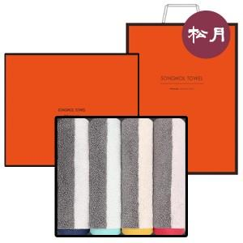

【상세/제작정보】 | <p><span style="font-size: 14pt;">※ 자수인쇄 디자인 난이도에 따라 비용 편차 발생 됩니다.</span><span style="font-size: 14pt;">​</span>​</p>

【인쇄/포장옵션】 | 실크, 자수 / 포장지포장

【공급단가】 | 수량 | 30~ | 100~ | 300~ | 500~ | 1,000~
*VAT별도 | 단가 | 30,000원 | 29,540원 | 28,380원 | 27,690원 | 26,540원

【상품 URL】 | https://www.synergygift.co.kr:443/src/goods_detail.php?gdno=39656

